92 新規学卒者の所定内給与額（大卒男子）
92 新規学卒者の所定内給与額（大卒男子）

 | 時点 2024(R6)年（毎年）
 | 単位 千円 |  |  |  |  |  |  |  | 偏差値 |  | 57.7
順位 |  | 都道府県名 |  | 数 値 |  |  | 順位 | 都道府県名 |  | 数 値

 |  | 0 | 全 国 |  | 251.3 | 0.0 | 24 | 0 | 茨 城 |  | 240.6
1 |  | 0 | 群 馬 |  | 317.9 | 0.0 | 25 | 0 | 広 島 |  | 240.0
2 |  | 0 | 長 崎 |  | 266.4 | 0.0 | 26 | 0 | 山 梨 |  | 238.8
3 |  | 0 | 滋 賀 |  | 265.8 | 0.0 | 27 | 0 | 石 川 |  | 238.4
4 |  | 0 | 栃 木 |  | 265.7 | 0.0 | 28 | 0 | 和歌山 |  | 237.3
5 |  | 0 | 神奈川 |  | 262.9 | 0.0 | 29 | 0 | 岡 山 |  | 236.5
6 |  | 0 | 静 岡 |  | 259.5 | 0.0 | 30 | 0 | 福 島 |  | 235.6
7 |  | 0 | 青 森 |  | 259.2 | 0.0 | 31 | 0 | 富 山 |  | 234.4
8 |  | 0 | 愛 知 |  | 259.1 | 0.0 | 32 | 0 | 宮 城 |  | 234.0
9 |  | ◎ | 千 葉 |  | 257.0 | 0.0 | 33 | 0 | 佐 賀 |  | 233.8
10 |  | 0 | 秋 田 |  | 254.7 | 0.0 | 34 | 0 | 鹿児島 |  | 231.6
11 |  | 0 | 福 岡 |  | 254.4 | 0.0 | 35 | 0 | 高 知 |  | 230.2
12 |  | 0 | 東 京 |  | 254.2 | 0.0 | 36 | 0 | 徳 島 |  | 229.6
13 |  | 0 | 京 都 |  | 254.0 | 0.0 | 37 | 0 | 熊 本 |  | 228.8
14 |  | 0 | 山 口 |  | 253.1 | 0.0 | 38 | 0 | 新 潟 |  | 228.2
15 |  | 0 | 山 形 |  | 253.0 | 0.0 | 39 | 0 | 岩 手 |  | 227.9
16 |  | 0 | 岐 阜 |  | 251.6 | 0.0 | 40 | 0 | 愛 媛 |  | 227.6
17 |  | 0 | 長 野 |  | 251.3 | 0.0 | 41 | 0 | 島 根 |  | 225.5
18 |  | 0 | 大 阪 |  | 249.9 | 0.0 | 42 | 0 | 北海道 |  | 225.0
19 |  | 0 | 埼 玉 |  | 249.1 | 0.0 | 43 | 0 | 福 井 |  | 224.1
20 |  | 0 | 兵 庫 |  | 248.1 | 0.0 | 44 | 0 | 大 分 |  | 224.0
21 |  | 0 | 三 重 |  | 243.4 | 0.0 | 45 | 0 | 鳥 取 |  | 220.0
新規学卒者の所定内給与額 （大卒男子）
北海道 | 225.0
青 森 | 259.2
岩 手 | 227.9
宮 城 | 234.0
秋 田 | 254.7
山 形 | 253.0
福 島 | 235.6
茨 城 | 240.6
栃 木 | 265.7
群 馬 | 317.9
埼 玉 | 249.1
千 葉 | 257.0
東 京 | 254.2
神奈川 | 262.9
新 潟 | 228.2
富 山 | 234.4
石 川 | 238.4
福 井 | 224.1
山 梨 | 238.8
長 野 | 251.3
岐 阜 | 251.6
静 岡 | 259.5
愛 知 | 259.1
三 重 | 243.4
滋 賀 | 265.8
京 都 | 254.0
大 阪 | 249.9
兵 庫 | 248.1
奈 良 | 242.2
和歌山 | 237.3
鳥 取 | 220.0
島 根 | 225.5
岡 山 | 236.5
広 島 | 240.0
山 口 | 253.1
徳 島 | 229.6
香 川 | 241.6
愛 媛 | 227.6
高 知 | 230.2
福 岡 | 254.4
佐 賀 | 233.8
長 崎 | 266.4
熊 本 | 228.8
大 分 | 224.0
宮 崎 | 216.7
鹿児島 | 231.6
沖 縄 | 215.5
22 |  | 0 | 奈 良 |  | 242.2 | 0.0 | 46 | 0 | 宮 崎 |  | 216.7
23 |  | 0 | 香 川 |  | 241.6 | 0.0 | 47 | 0 | 沖 縄 |  | 215.5

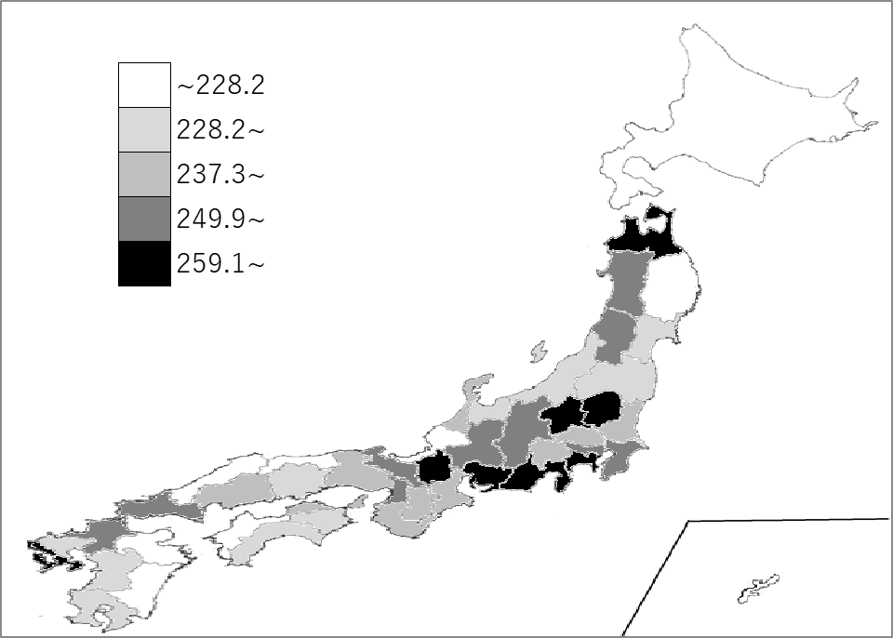
千葉県の推移
令和2年 | 242.5 | 2
令和3年 | 246.8 | 1
令和4年 | 234.7 | 5
令和5年 | 260.5 | 3
令和6年 | 257 | 9

《備 考》 ・資料出所 厚生労働省「賃金構造基本統計調査」 注）1.令和2年から集計方法が変わりました。集計方法の変更については、厚生労働省ホーム ページ「令和2年賃金構造基本統計調査」利用上の注意をご覧ください。 https://www.mhlw.go.jp/toukei/itiran/roudou/chingin/kouzou/z2020/chuui.html 2.令和元年以前は「賃金構造基本統計調査結果（初任給）の概況」によります。

